关系图
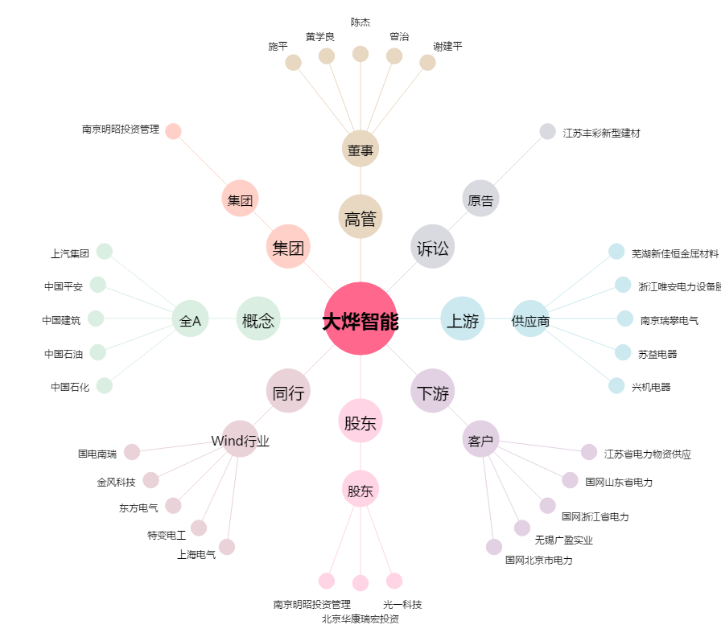
大烨智能[300670.SZ] - 关系概览图

